2022-04-14_BSA_3sample_trial
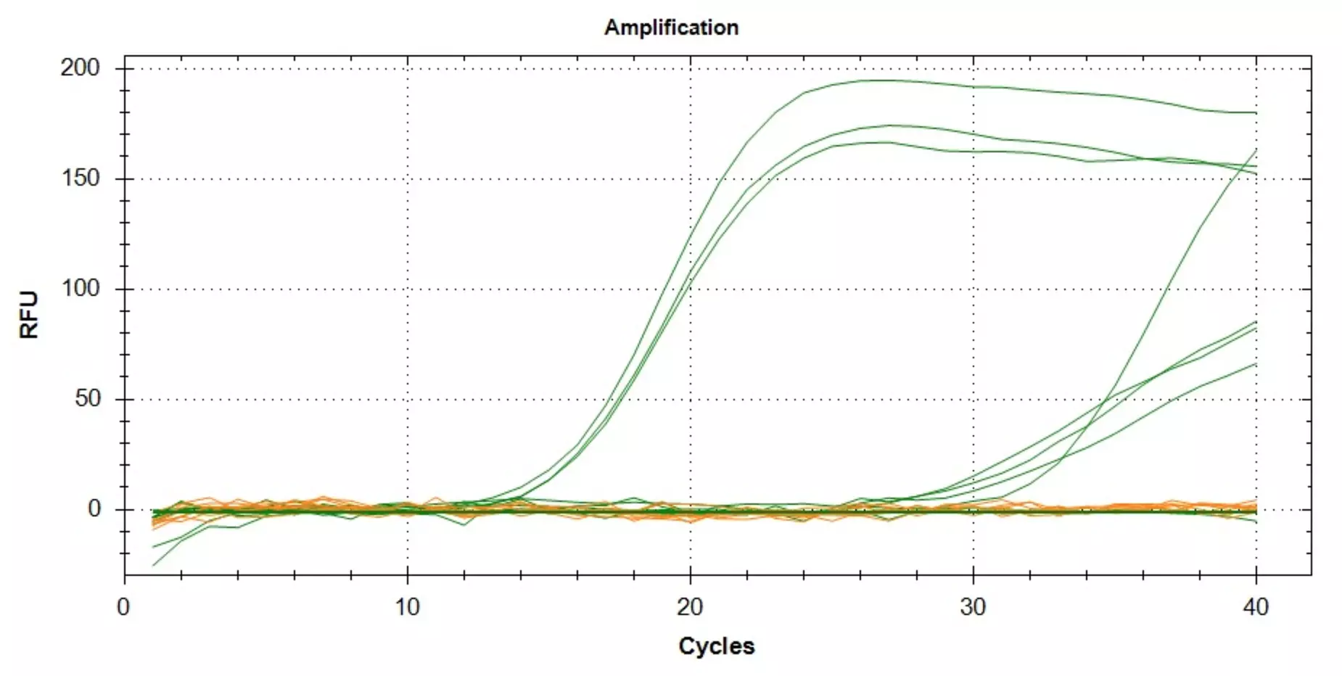
Well | Fluor | Cq
A01 | ROX | NaN
A02 | ROX | NaN
A03 | ROX | NaN
A04 | ROX | NaN
A05 | ROX | NaN
A06 | ROX | NaN
A07 | ROX | NaN
A08 | ROX | NaN
A01 | SYBR | 7.8896014049
A02 | SYBR | 6.209540023
A03 | SYBR | 25.060585989
A04 | SYBR | 12.569539834
A05 | SYBR | 24.653778324
A06 | SYBR | 9.5086441537
A07 | SYBR | 8.540944712
A08 | SYBR | 27.843438858

